Instructions
For each numbered image, we need to assign an appropriate emotion label. |  |  | Emotion Example:

Of the 8 emotions listed, assign the appropriate label for the image based on your opinion of the emotion displayed.

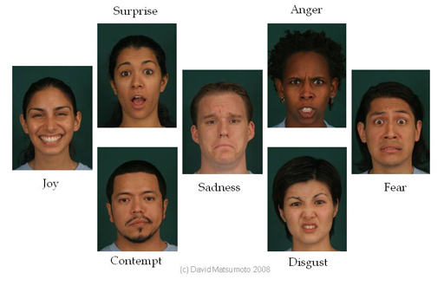
Emotion | Label | Remarks
Neutral | 0 | Indifferent
Angry | 1
Contempt | 2 | Sense of dislike and/or superiority over human target
Disgust | 3 | Implies contamination sensitivity (revulsion) or fear of contamination by wide range of targets
Fear | 4
Happy/Joy | 5
Sad | 6
Surprise | 7
Ambiguous* | 8
Not a Face** | 9

*Only use the ambiguous label if you are entirely unsure what emotion is shown.
**Images that do not show a face should be assigned a label of 9

